Día 1
Daily - Stock Veila

Nombre del Scrum Master |  | Jaider Andrés González Ovalle
Hora de inicio | 3:00 pm |  | Hora de finalización | 3:20 pm
Día 1 | Aspecto | Integrante 1 | Integrante 2 | Integrante 3 | Integrante 4 | Integrante 5
 | ¿Qué hice ayer ? | Se inició el proyecto. | Se inició el proyecto. | Se inició el proyecto. | Se inició el proyecto. | Se inició el proyecto.
 | ¿Qué voy a hacer hoy? | Diseñar modelo de BD para empresas y usuarios (HU-001). | Crear interfaz de registro de empresa (HU-001). | Configurar proyecto Backend Node.js. | Configurar PostgreSQL y conexión. | Crear repositorio y estructura Frontend React.
 | ¿Tengo algún bloqueo? | Ninguno. | Ninguno. | Ninguno. | Ninguno. | Ninguno.
 | Foto grupal | 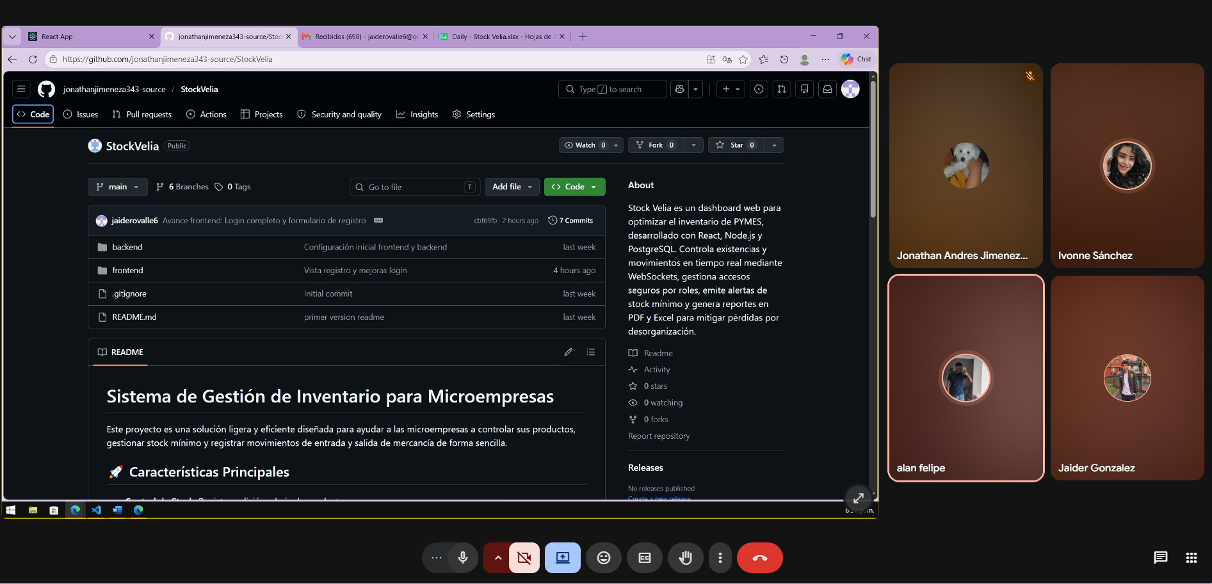

Nombre del Scrum Master |  | Ivonne Dayana Sanchez Contreras
Hora de inicio | 6:10 pm |  | Hora de finalización | 6:25 pm
Día 2 | Aspecto | Integrante 1 | Integrante 2 | Integrante 3 | Integrante 4 | Integrante 5
 | ¿Qué hice ayer ? | Diseñé tablas de usuarios y empresa. | Diseñé formulario de registro. | Configuré servidor Express. | Creé base de datos inicial. | Configuré React y rutas.
 | ¿Qué voy a hacer hoy? | Implementar registro de empresa. | Validaciones del formulario. | Endpoint de autenticación JWT. | Restricciones y relaciones en BD. | Pantalla de Login.
 | ¿Tengo algún bloqueo? | Ninguno. | Ninguno. | Duda con JWT. | Ninguno. | Esperando API de login.
 | 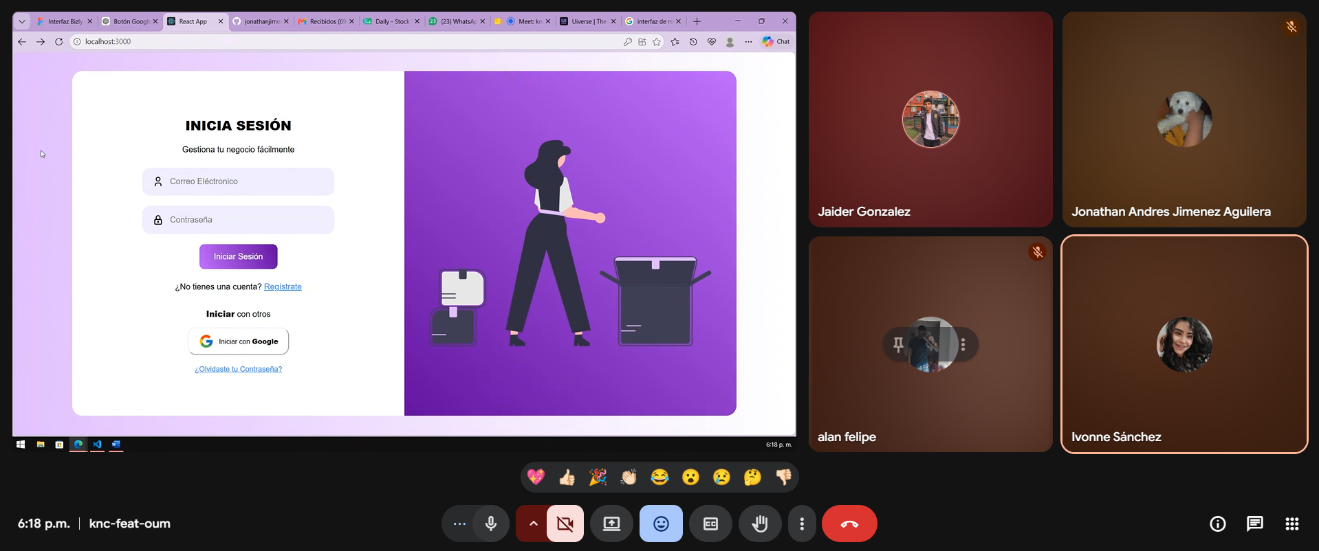 Foto grupal

Nombre del Scrum Master |  | Jonathan Andres Jimenez Aguilera
Hora de inicio | 5:45 pm |  | Hora de finalización | 6:00 pm
Día 3 | Aspecto | Integrante 1 | Integrante 2 | Integrante 3 | Integrante 4 | Integrante 5
 | ¿Qué hice ayer ? | Registro funcional. | Validaciones completadas. | Login con JWT iniciado. | Relaciones terminadas. | Interfaz Login terminada.
 | ¿Qué voy a hacer hoy? | Implementar logout. | Diseño módulo productos. | Finalizar autenticación y roles. | Crear tabla productos. | Conectar Login con Backend.
 | ¿Tengo algún bloqueo? | Ninguno. | Ninguno. | Problema con expiración token. | Ninguno. | Esperando endpoint final.
 | 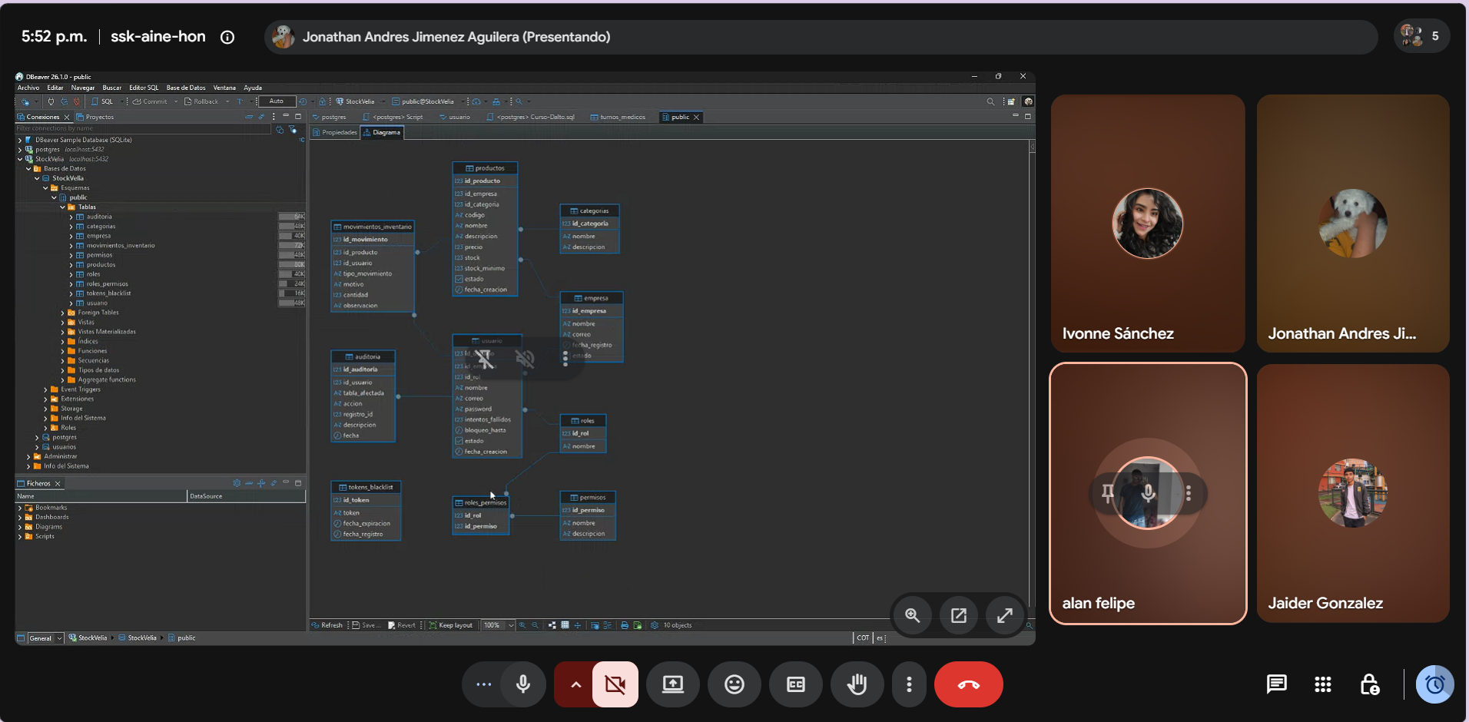 Foto grupal

Nombre del Scrum Master |  | Alan Felipe Caro Olaya
Hora de inicio | 6:30 pm |  | Hora de finalización | 6:45 pm
Día 4 | Aspecto | Integrante 1 | Integrante 2 | Integrante 3 | Integrante 4 | Integrante 5
 | ¿Qué hice ayer ? | Implementé logout. | Diseñé módulo productos. | Configuré roles y permisos. | Creé estructura productos. | Integré Login con Backend.
 | ¿Qué voy a hacer hoy? | Entradas de inventario. | Registro de productos. | Seguridad y validación endpoints. | Registro de salidas. | Consulta de productos.
 | ¿Tengo algún bloqueo? | Ninguno. | Ninguno. | Ninguno. | Ninguno. | Lentitud en consultas.
 | 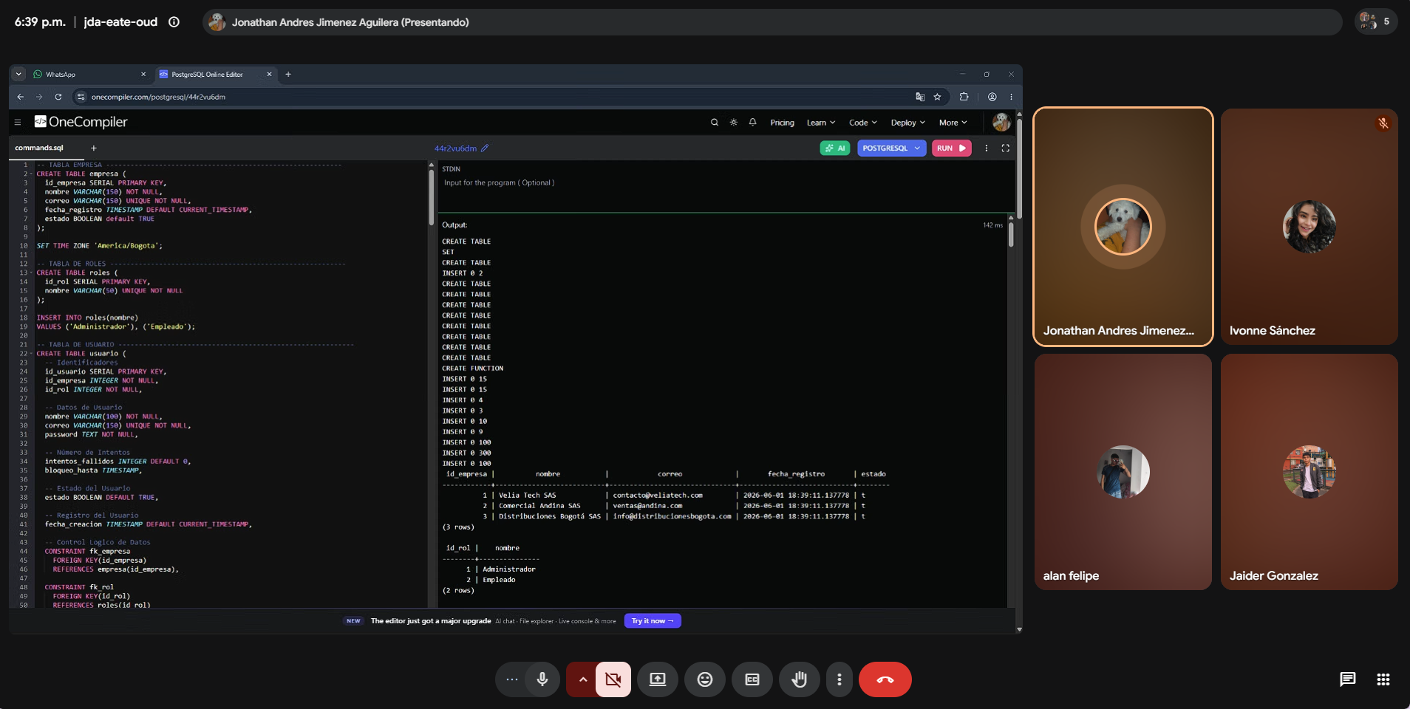 Foto grupal

Nombre del Scrum Master |  | Jaider Andrés González Ovalle
Hora de inicio | 7:00 pm |  | Hora de finalización | 7:15 pm
Día 5 | Aspecto | Integrante 1 | Integrante 2 | Integrante 3 | Integrante 4 | Integrante 5
 | ¿Qué hice ayer ? | Entradas de inventario listas. | Registro de productos funcional. | Validaciones seguridad terminadas. | Salidas implementadas. | Consulta finalizada.
 | ¿Qué voy a hacer hoy? | Pruebas finales. | Ajustes visuales. | Pruebas de roles. | Verificación stock. | Documentación y presentación.
 | ¿Tengo algún bloqueo? | Ninguno. | Ninguno. | Ninguno. | Ninguno. | Ninguno.
 | Foto grupal | 